best_one
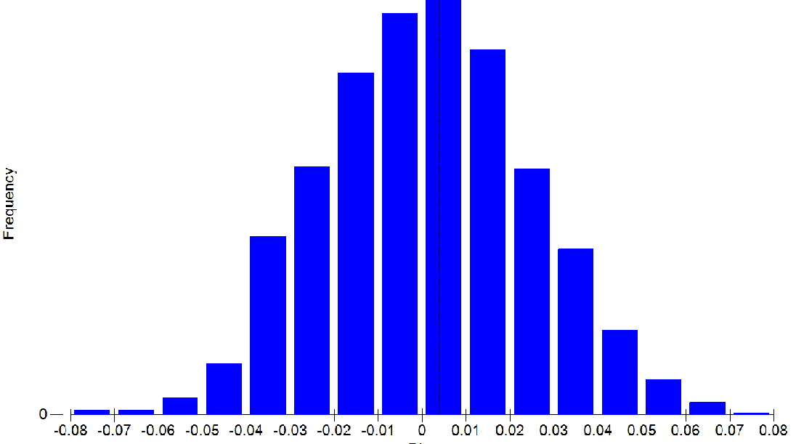
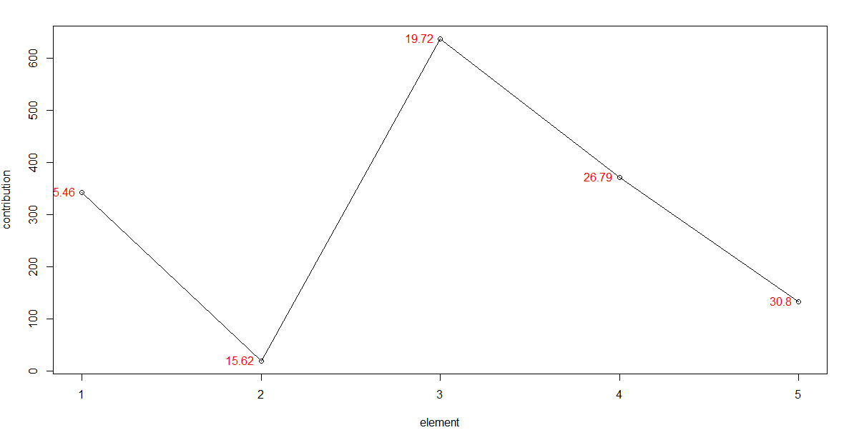
 | Group 44 | Group 16 | Group 29 | Group 7 | Group 6 | Group 23 | Group 39 | Group 30 | Group 48 | Group 45 | Group 41 | Group 25 | Group 12 | Group 46 | Group 10 | Group 9 | Group 35 | Group 18 | Group 26 | Group 31 | Group 24 | Group 27 | Group 43 | Group 3 | Group 8 | Group 20 | Group 17 | Group 36 | Group 19 | Group 38 | Group 4 | Group 2 | Group 21 | Group 28 | Group 5 | Group 40 | Group 15 | Group 33 | Group 37 | Group 14 | Group 47
15.45769231 | 3.91 | 10.48 | NA | 24.77 | 10.83 | 5.43 | 7.28 | 12.78 | NA | 4.22 | NA | 15.9 | 13.53 | NA | 13.16 | 2.58 | 9.7 | 14.83 | NA | 10.67 | 8.77 | NA | 2.75 | 14.29 | 29.31 | 19.06 | 20.67 | 14.01 | 8.27 | 10.43 | NA | NA | 12.49 | NA | NA | NA | NA | 8.59 | 2.61 | 31.8 | NA
15.62272727 | NA | 6.35 | NA | NA | NA | 7.1 | NA | NA | NA | NA | NA | NA | NA | 5.99 | NA | NA | NA | NA | NA | NA | NA | NA | NA | NA | NA | NA | NA | NA | NA | NA | NA | NA | NA | NA | NA | NA | NA | NA | NA | NA | NA
19.72268293 | 12.02 | 8.89 | 17.84 | 19.52 | 10.76 | 5.38 | 5.4 | 9.29 | 15.02 | 11.91 | 21.22 | 13.02 | 9.89 | 6.04 | 9 | 14.96 | 6.41 | 13.46 | 23.46 | 5.51 | 8.45 | 20.69 | 11.85 | 23.08 | 27.54 | 16.79 | 16.9 | 11.24 | 7.98 | 8.23 | 24.4 | 44.11 | 8.09 | 23.36 | 17.11 | 23.34 | 31.64 | 7.89 | 21.94 | 29.85 | 13.55
26.78859155 | 13.03 | NA | 7.45 | NA | 18.63 | 3.32 | 3.39 | NA | 18.11 | NA | 5.06 | 14.17 | 10.98 | 5.26 | 18.92 | 6.24 | 7.92 | 12.3 | 15.67 | 2.87 | 7.41 | NA | 23.79 | 19.3 | NA | 19.93 | NA | 10.2 | 14.72 | 3.64 | 28.8 | NA | 10.16 | 2.9 | 15.49 | NA | 21.46 | 7.9 | 3.35 | NA | 18.72
30.80365385 | 9.22 | NA | 5.34 | NA | NA | NA | 2.95 | 6.71 | 7.58 | 12.95 | 8.47 | NA | NA | 4.88 | NA | 5.22 | NA | NA | 6.5 | 3.72 | 3.26 | 4.68 | 8.96 | NA | NA | NA | NA | NA | 4.59 | 3.48 | NA | NA | NA | 3.75 | 7.06 | 6.98 | NA | 2.82 | 5.06 | NA | 8.51

Indices = 58,60,90,164,181

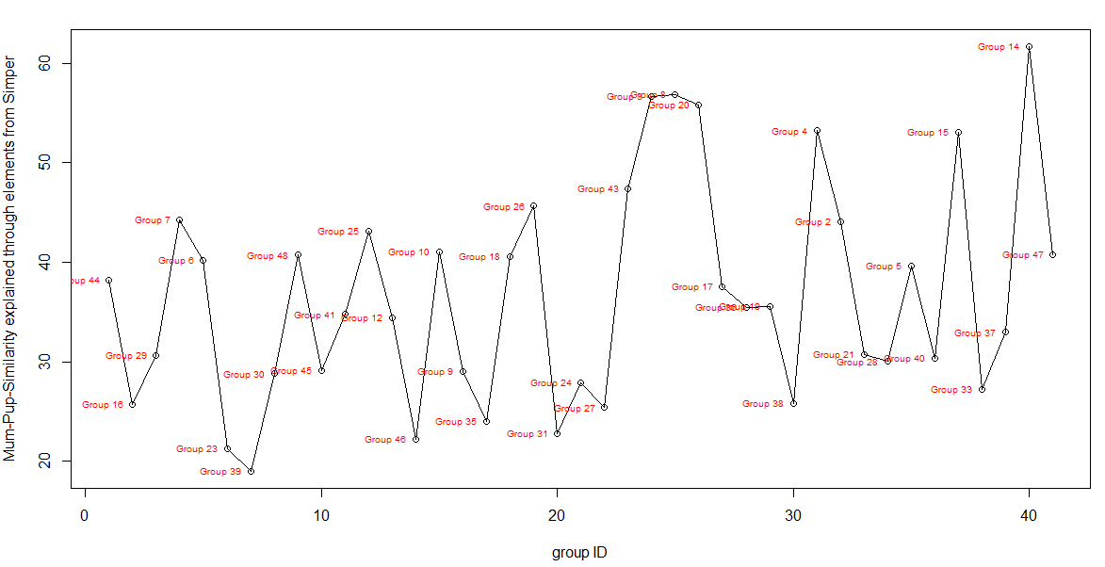
 |  |  | ANOSIM

 |  |  | Global Test
 |  |  | Sample statistic (Global R): 0.604
 |  |  | Significance level of sample statistic: 0.1%
 |  |  | Number of permutations: 999 (Random sample from a large number)
 |  |  | Number of permuted statistics greater than or equal to Global R: 0

 |  |  | MANTEL

best_two
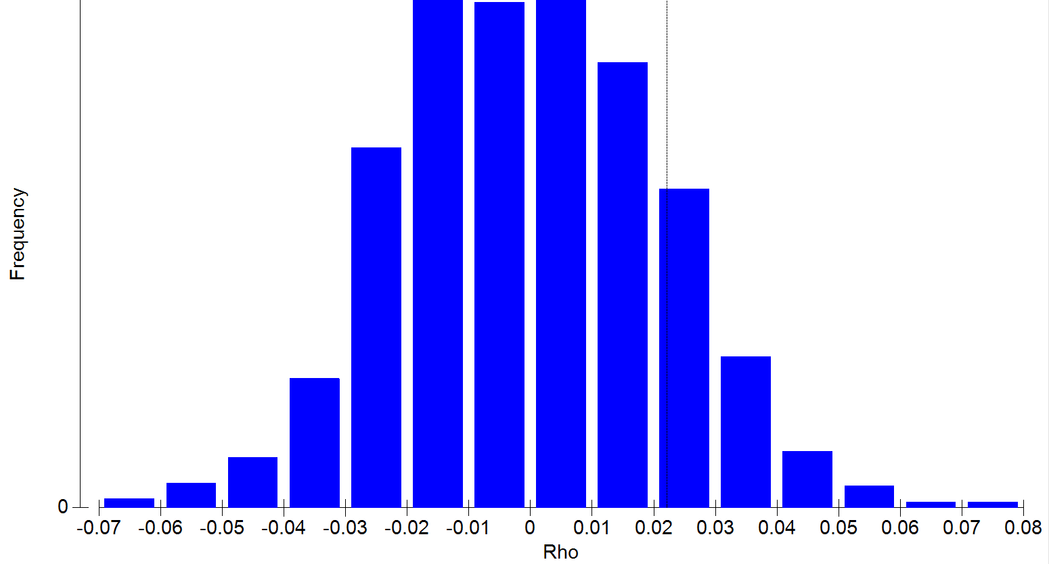
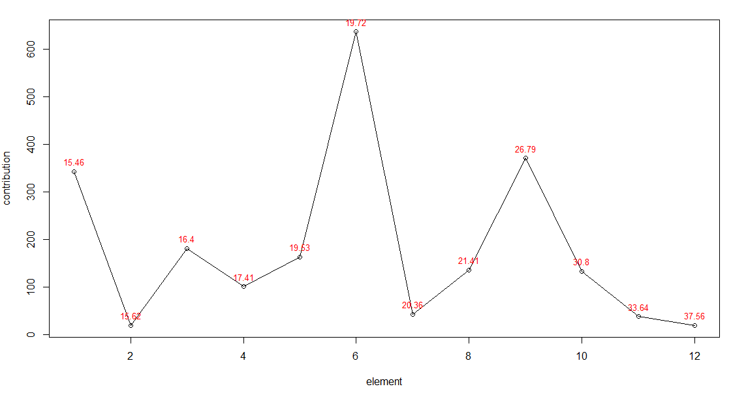
 | Group 44 | Group 16 | Group 29 | Group 7 | Group 6 | Group 23 | Group 39 | Group 30 | Group 48 | Group 45 | Group 41 | Group 25 | Group 12 | Group 46 | Group 10 | Group 9 | Group 35 | Group 18 | Group 26 | Group 31 | Group 24 | Group 27 | Group 43 | Group 3 | Group 8 | Group 20 | Group 17 | Group 36 | Group 19 | Group 38 | Group 4 | Group 2 | Group 21 | Group 28 | Group 5 | Group 40 | Group 15 | Group 33 | Group 37 | Group 14 | Group 47
15.45769231 | 3.91 | 10.48 | NA | 24.77 | 10.83 | 5.43 | 7.28 | 12.78 | NA | 4.22 | NA | 15.9 | 13.53 | NA | 13.16 | 2.58 | 9.7 | 14.83 | NA | 10.67 | 8.77 | NA | 2.75 | 14.29 | 29.31 | 19.06 | 20.67 | 14.01 | 8.27 | 10.43 | NA | NA | 12.49 | NA | NA | NA | NA | 8.59 | 2.61 | 31.8 | NA
15.62272727 | NA | 6.35 | NA | NA | NA | 7.1 | NA | NA | NA | NA | NA | NA | NA | 5.99 | NA | NA | NA | NA | NA | NA | NA | NA | NA | NA | NA | NA | NA | NA | NA | NA | NA | NA | NA | NA | NA | NA | NA | NA | NA | NA | NA
16.3974359 | NA | NA | NA | 15.95 | NA | NA | 4.33 | 8.78 | NA | NA | NA | 11.08 | 8.47 | NA | 8.39 | NA | 7.33 | 12.34 | NA | 6.56 | NA | NA | NA | NA | 19.72 | 16.24 | 15.69 | 9.61 | NA | 7.15 | NA | NA | 6.7 | NA | NA | NA | NA | NA | NA | 22.5 | NA
17.40942623 | NA | 4.51 | NA | NA | 8.61 | 3.89 | 1.59 | 4.37 | 3.68 | NA | 3.34 | NA | 4.39 | 3.4 | NA | 2.56 | 4.36 | 7.68 | NA | 2.92 | NA | 5.1 | 3.79 | NA | NA | NA | NA | 3.64 | 3.78 | 3.53 | NA | NA | 11.25 | NA | NA | NA | NA | 4.05 | NA | NA | 10.1
19.52538462 | 9.77 | NA | 9.8 | NA | NA | NA | NA | NA | NA | NA | 10.83 | NA | NA | NA | NA | 7.47 | 3.97 | NA | 11.57 | NA | NA | 10.63 | 6.87 | 19.59 | NA | NA | NA | NA | NA | NA | 12.44 | NA | NA | 12.02 | 9.46 | 9.73 | 17.58 | NA | 11.37 | NA | NA
19.72268293 | 12.02 | 8.89 | 17.84 | 19.52 | 10.76 | 5.38 | 5.4 | 9.29 | 15.02 | 11.91 | 21.22 | 13.02 | 9.89 | 6.04 | 9 | 14.96 | 6.41 | 13.46 | 23.46 | 5.51 | 8.45 | 20.69 | 11.85 | 23.08 | 27.54 | 16.79 | 16.9 | 11.24 | 7.98 | 8.23 | 24.4 | 44.11 | 8.09 | 23.36 | 17.11 | 23.34 | 31.64 | 7.89 | 21.94 | 29.85 | 13.55
20.361875 | NA | NA | 1.64 | NA | NA | NA | 2.93 | NA | 2.78 | 4.66 | NA | NA | NA | 5.83 | NA | NA | NA | NA | NA | NA | NA | NA | NA | NA | NA | NA | NA | NA | 3 | NA | NA | NA | NA | NA | NA | 19.87 | NA | 2.04 | NA | NA | NA
21.405 | 4.8 | NA | 7.85 | NA | NA | NA | NA | NA | 6.58 | 5.78 | 8.78 | NA | NA | 3.55 | NA | 5.47 | NA | NA | 9.22 | NA | NA | 7.24 | NA | NA | NA | NA | NA | NA | NA | NA | 7.85 | 21.62 | NA | 10.31 | 7.64 | 8.43 | 11.17 | NA | 9.62 | NA | NA
26.78859155 | 13.03 | NA | 7.45 | NA | 18.63 | 3.32 | 3.39 | NA | 18.11 | NA | 5.06 | 14.17 | 10.98 | 5.26 | 18.92 | 6.24 | 7.92 | 12.3 | 15.67 | 2.87 | 7.41 | NA | 23.79 | 19.3 | NA | 19.93 | NA | 10.2 | 14.72 | 3.64 | 28.8 | NA | 10.16 | 2.9 | 15.49 | NA | 21.46 | 7.9 | 3.35 | NA | 18.72
30.80365385 | 9.22 | NA | 5.34 | NA | NA | NA | 2.95 | 6.71 | 7.58 | 12.95 | 8.47 | NA | NA | 4.88 | NA | 5.22 | NA | NA | 6.5 | 3.72 | 3.26 | 4.68 | 8.96 | NA | NA | NA | NA | NA | 4.59 | 3.48 | NA | NA | NA | 3.75 | 7.06 | 6.98 | NA | 2.82 | 5.06 | NA | 8.51
33.63655172 | NA | NA | NA | NA | NA | NA | 5.85 | NA | NA | 6 | NA | NA | NA | NA | 13.28 | NA | 3.05 | NA | NA | NA | NA | 6.56 | NA | NA | NA | NA | NA | NA | NA | NA | NA | NA | NA | NA | NA | NA | NA | NA | 2.92 | NA | NA
37.56363636 | NA | 7.62 | NA | NA | NA | NA | 6.42 | NA | NA | NA | NA | 5.4 | NA | NA | NA | NA | NA | NA | NA | NA | NA | NA | NA | NA | NA | NA | NA | NA | NA | NA | NA | NA | NA | NA | NA | NA | NA | NA | NA | NA | NA

Indices = 58,60,68,74,86,90,96,107,164,181,189,209

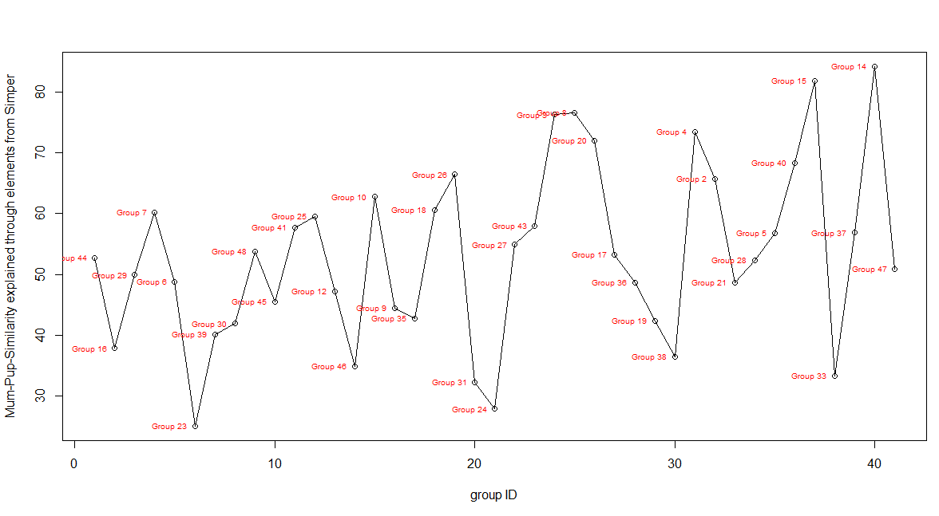
 | ANOSIM
 | Sample statistic (Global R): 0.679
 | Significance level of sample statistic: 0.1%
 | Number of permutations: 999 (Random sample from a large number)
 | Number of permuted statistics greater than or equal to Global R: 0

 | MANTEL

best_three
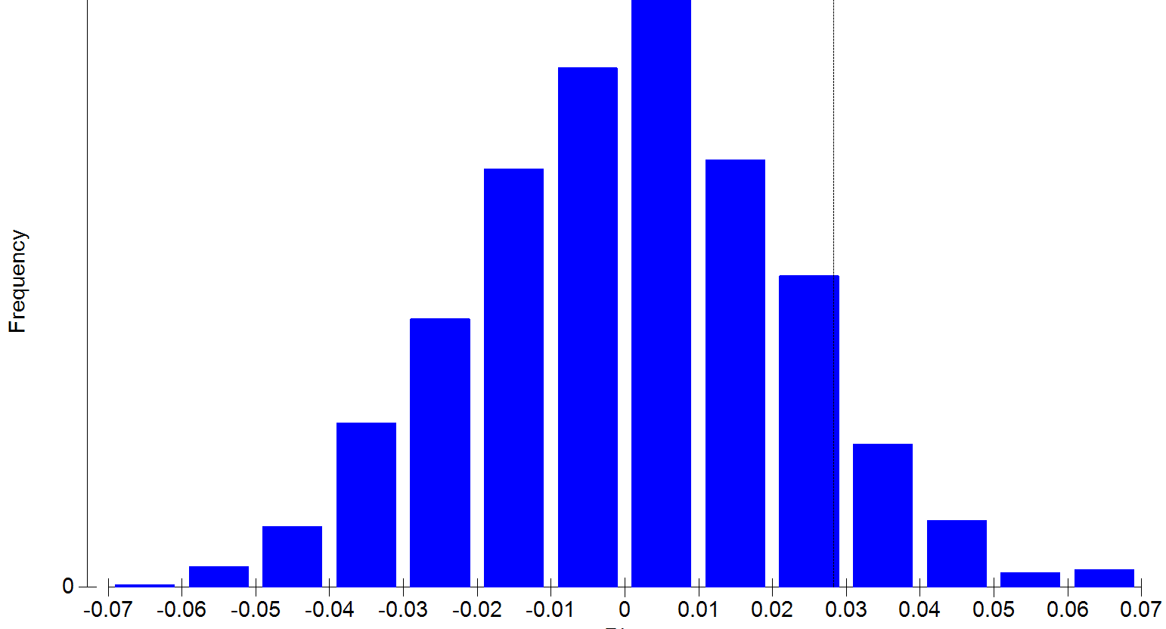
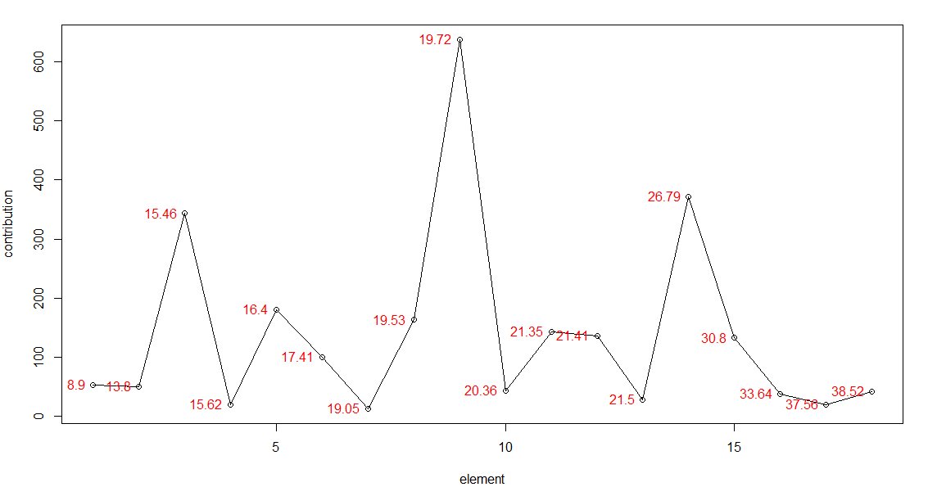
 | Group 44 | Group 16 | Group 29 | Group 7 | Group 6 | Group 23 | Group 39 | Group 30 | Group 48 | Group 45 | Group 41 | Group 25 | Group 12 | Group 46 | Group 10 | Group 9 | Group 35 | Group 18 | Group 26 | Group 31 | Group 24 | Group 27 | Group 43 | Group 3 | Group 8 | Group 20 | Group 17 | Group 36 | Group 19 | Group 38 | Group 4 | Group 2 | Group 21 | Group 28 | Group 5 | Group 40 | Group 15 | Group 33 | Group 37 | Group 14 | Group 47
8.904761905 | 11.31 | NA | NA | NA | NA | NA | NA | NA | NA | NA | NA | NA | NA | NA | NA | NA | 5.46 | NA | NA | NA | NA | NA | NA | NA | 23.43 | NA | NA | NA | NA | NA | 13.07 | NA | NA | NA | NA | NA | NA | NA | NA | NA | NA
13.79738095 | NA | NA | NA | NA | 6.34 | NA | NA | NA | NA | NA | 3.74 | NA | NA | 1.06 | NA | 4.52 | 4.25 | 9.78 | NA | 2.68 | 2.08 | 3.14 | NA | NA | NA | NA | NA | NA | NA | NA | NA | NA | NA | NA | NA | NA | NA | NA | NA | NA | 12.45
15.45769231 | 3.91 | 10.48 | NA | 24.77 | 10.83 | 5.43 | 7.28 | 12.78 | NA | 4.22 | NA | 15.9 | 13.53 | NA | 13.16 | 2.58 | 9.7 | 14.83 | NA | 10.67 | 8.77 | NA | 2.75 | 14.29 | 29.31 | 19.06 | 20.67 | 14.01 | 8.27 | 10.43 | NA | NA | 12.49 | NA | NA | NA | NA | 8.59 | 2.61 | 31.8 | NA
15.62272727 | NA | 6.35 | NA | NA | NA | 7.1 | NA | NA | NA | NA | NA | NA | NA | 5.99 | NA | NA | NA | NA | NA | NA | NA | NA | NA | NA | NA | NA | NA | NA | NA | NA | NA | NA | NA | NA | NA | NA | NA | NA | NA | NA | NA
16.3974359 | NA | NA | NA | 15.95 | NA | NA | 4.33 | 8.78 | NA | NA | NA | 11.08 | 8.47 | NA | 8.39 | NA | 7.33 | 12.34 | NA | 6.56 | NA | NA | NA | NA | 19.72 | 16.24 | 15.69 | 9.61 | NA | 7.15 | NA | NA | 6.7 | NA | NA | NA | NA | NA | NA | 22.5 | NA
17.40942623 | NA | 4.51 | NA | NA | 8.61 | 3.89 | 1.59 | 4.37 | 3.68 | NA | 3.34 | NA | 4.39 | 3.4 | NA | 2.56 | 4.36 | 7.68 | NA | 2.92 | NA | 5.1 | 3.79 | NA | NA | NA | NA | 3.64 | 3.78 | 3.53 | NA | NA | 11.25 | NA | NA | NA | NA | 4.05 | NA | NA | 10.1
19.05166667 | NA | NA | NA | NA | NA | NA | 1.3 | NA | NA | 6.78 | NA | NA | NA | NA | NA | NA | NA | NA | NA | NA | NA | NA | NA | NA | NA | NA | NA | 2.45 | NA | 2.72 | NA | NA | NA | NA | NA | NA | NA | NA | NA | NA | NA
19.52538462 | 9.77 | NA | 9.8 | NA | NA | NA | NA | NA | NA | NA | 10.83 | NA | NA | NA | NA | 7.47 | 3.97 | NA | 11.57 | NA | NA | 10.63 | 6.87 | 19.59 | NA | NA | NA | NA | NA | NA | 12.44 | NA | NA | 12.02 | 9.46 | 9.73 | 17.58 | NA | 11.37 | NA | NA
19.72268293 | 12.02 | 8.89 | 17.84 | 19.52 | 10.76 | 5.38 | 5.4 | 9.29 | 15.02 | 11.91 | 21.22 | 13.02 | 9.89 | 6.04 | 9 | 14.96 | 6.41 | 13.46 | 23.46 | 5.51 | 8.45 | 20.69 | 11.85 | 23.08 | 27.54 | 16.79 | 16.9 | 11.24 | 7.98 | 8.23 | 24.4 | 44.11 | 8.09 | 23.36 | 17.11 | 23.34 | 31.64 | 7.89 | 21.94 | 29.85 | 13.55
20.361875 | NA | NA | 1.64 | NA | NA | NA | 2.93 | NA | 2.78 | 4.66 | NA | NA | NA | 5.83 | NA | NA | NA | NA | NA | NA | NA | NA | NA | NA | NA | NA | NA | NA | 3 | NA | NA | NA | NA | NA | NA | 19.87 | NA | 2.04 | NA | NA | NA
21.34820513 | 5.53 | NA | 7.33 | NA | NA | NA | NA | NA | 6.99 | NA | 8.47 | NA | NA | NA | NA | 5.57 | NA | NA | 8.77 | NA | NA | 7.43 | 4.53 | 12.1 | NA | NA | NA | NA | NA | NA | 8.82 | 20.12 | NA | 10.38 | 7.71 | 7.69 | 11.9 | NA | 9.31 | NA | NA
21.405 | 4.8 | NA | 7.85 | NA | NA | NA | NA | NA | 6.58 | 5.78 | 8.78 | NA | NA | 3.55 | NA | 5.47 | NA | NA | 9.22 | NA | NA | 7.24 | NA | NA | NA | NA | NA | NA | NA | NA | 7.85 | 21.62 | NA | 10.31 | 7.64 | 8.43 | 11.17 | NA | 9.62 | NA | NA
21.49942857 | NA | NA | 2.35 | NA | NA | 3.09 | NA | NA | 3.1 | NA | NA | NA | NA | 2.76 | NA | 6.37 | NA | NA | NA | NA | 2.51 | 4.85 | NA | NA | NA | NA | NA | NA | NA | NA | NA | NA | NA | NA | 3.5 | NA | NA | NA | NA | NA | NA
26.78859155 | 13.03 | NA | 7.45 | NA | 18.63 | 3.32 | 3.39 | NA | 18.11 | NA | 5.06 | 14.17 | 10.98 | 5.26 | 18.92 | 6.24 | 7.92 | 12.3 | 15.67 | 2.87 | 7.41 | NA | 23.79 | 19.3 | NA | 19.93 | NA | 10.2 | 14.72 | 3.64 | 28.8 | NA | 10.16 | 2.9 | 15.49 | NA | 21.46 | 7.9 | 3.35 | NA | 18.72
30.80365385 | 9.22 | NA | 5.34 | NA | NA | NA | 2.95 | 6.71 | 7.58 | 12.95 | 8.47 | NA | NA | 4.88 | NA | 5.22 | NA | NA | 6.5 | 3.72 | 3.26 | 4.68 | 8.96 | NA | NA | NA | NA | NA | 4.59 | 3.48 | NA | NA | NA | 3.75 | 7.06 | 6.98 | NA | 2.82 | 5.06 | NA | 8.51
33.63655172 | NA | NA | NA | NA | NA | NA | 5.85 | NA | NA | 6 | NA | NA | NA | NA | 13.28 | NA | 3.05 | NA | NA | NA | NA | 6.56 | NA | NA | NA | NA | NA | NA | NA | NA | NA | NA | NA | NA | NA | NA | NA | NA | 2.92 | NA | NA
37.56363636 | NA | 7.62 | NA | NA | NA | NA | 6.42 | NA | NA | NA | NA | 5.4 | NA | NA | NA | NA | NA | NA | NA | NA | NA | NA | NA | NA | NA | NA | NA | NA | NA | NA | NA | NA | NA | NA | NA | NA | NA | NA | NA | NA | NA
38.5183871 | NA | NA | NA | NA | NA | NA | 6.23 | NA | NA | NA | NA | 6.89 | 8.78 | NA | 12.76 | NA | NA | NA | NA | NA | NA | NA | NA | NA | NA | NA | NA | NA | NA | NA | NA | NA | NA | 6.81 | NA | NA | NA | NA | NA | NA | NA

Indices = 8,43,58,60,68,74,83,86,90,96,106,107,108,164,181,189,209,211

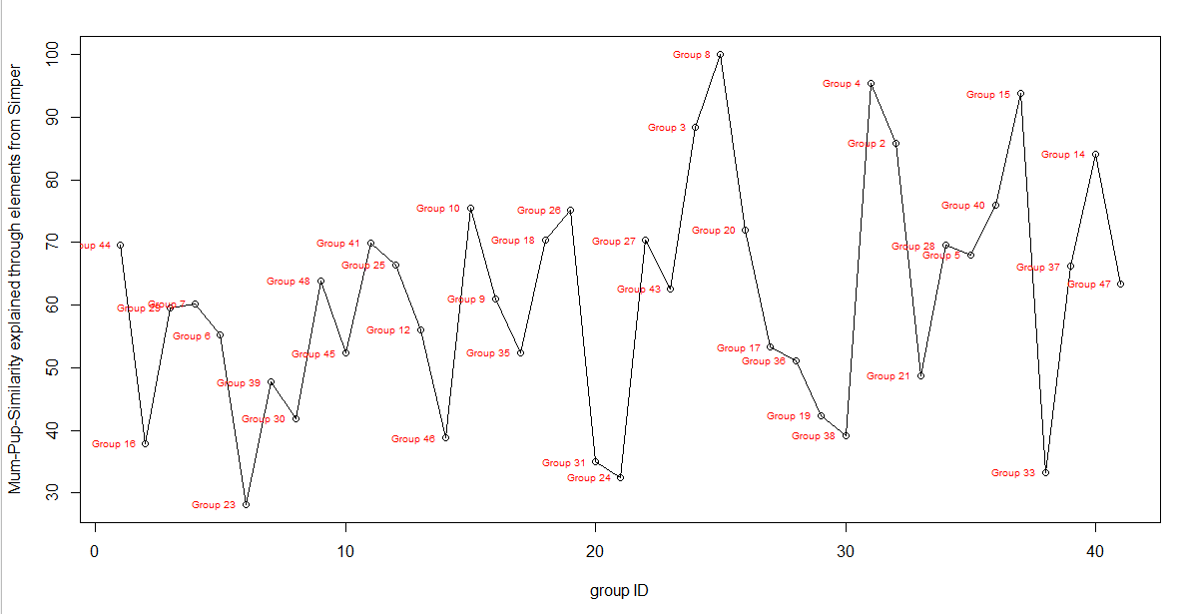
 | ANOSIM
 | Global Test
 | Sample statistic (Global R): 0.67
 | Significance level of sample statistic: 0.1%
 | Number of permutations: 999 (Random sample from a large number)
 | Number of permuted statistics greater than or equal to Global R: 0

 | MANTEL

best_four
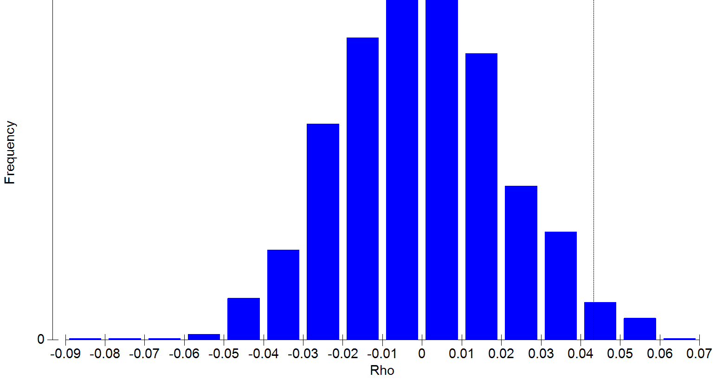
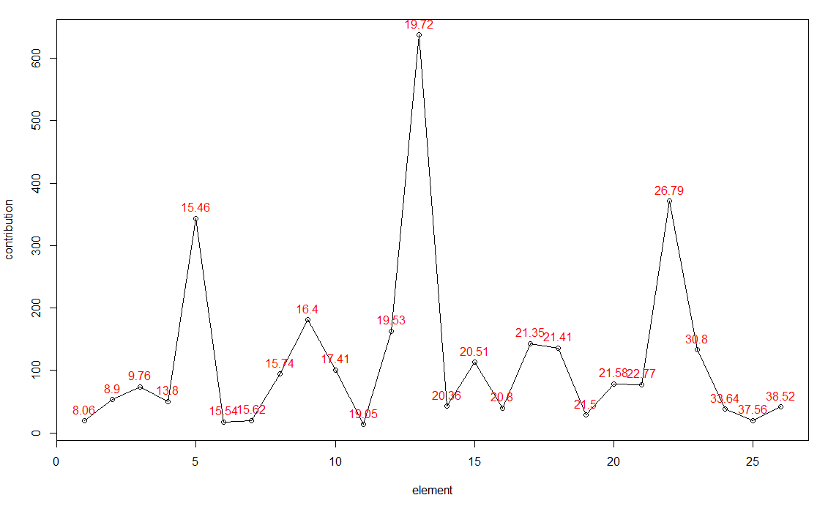
 | Group 44 | Group 16 | Group 29 | Group 7 | Group 6 | Group 23 | Group 39 | Group 30 | Group 48 | Group 45 | Group 41 | Group 25 | Group 12 | Group 46 | Group 10 | Group 9 | Group 35 | Group 18 | Group 26 | Group 31 | Group 24 | Group 27 | Group 43 | Group 3 | Group 8 | Group 20 | Group 17 | Group 36 | Group 19 | Group 38 | Group 4 | Group 2 | Group 21 | Group 28 | Group 5 | Group 40 | Group 15 | Group 33 | Group 37 | Group 14 | Group 47
8.061111111 | NA | NA | NA | NA | NA | NA | NA | NA | NA | NA | NA | NA | NA | NA | NA | NA | NA | NA | NA | NA | 4.88 | NA | NA | NA | NA | NA | 14.27 | NA | NA | NA | NA | NA | NA | NA | NA | NA | NA | NA | NA | NA | NA
8.904761905 | 11.31 | NA | NA | NA | NA | NA | NA | NA | NA | NA | NA | NA | NA | NA | NA | NA | 5.46 | NA | NA | NA | NA | NA | NA | NA | 23.43 | NA | NA | NA | NA | NA | 13.07 | NA | NA | NA | NA | NA | NA | NA | NA | NA | NA
9.755306122 | 5.15 | NA | NA | 13.19 | 7 | NA | 1.34 | NA | NA | 4.83 | NA | NA | 7.8 | 1.09 | NA | NA | 4.08 | NA | 5.12 | 3.18 | NA | NA | 4.98 | NA | NA | NA | NA | NA | NA | 2.76 | NA | NA | 4.76 | 2.9 | NA | NA | NA | NA | 5.25 | NA | NA
13.79738095 | NA | NA | NA | NA | 6.34 | NA | NA | NA | NA | NA | 3.74 | NA | NA | 1.06 | NA | 4.52 | 4.25 | 9.78 | NA | 2.68 | 2.08 | 3.14 | NA | NA | NA | NA | NA | NA | NA | NA | NA | NA | NA | NA | NA | NA | NA | NA | NA | NA | 12.45
15.45769231 | 3.91 | 10.48 | NA | 24.77 | 10.83 | 5.43 | 7.28 | 12.78 | NA | 4.22 | NA | 15.9 | 13.53 | NA | 13.16 | 2.58 | 9.7 | 14.83 | NA | 10.67 | 8.77 | NA | 2.75 | 14.29 | 29.31 | 19.06 | 20.67 | 14.01 | 8.27 | 10.43 | NA | NA | 12.49 | NA | NA | NA | NA | 8.59 | 2.61 | 31.8 | NA
15.538 | NA | 7.05 | NA | NA | NA | 5.06 | 2.33 | NA | NA | NA | NA | NA | NA | 3.24 | NA | NA | NA | NA | NA | NA | NA | NA | NA | NA | NA | NA | NA | NA | NA | NA | NA | NA | NA | NA | NA | NA | NA | NA | NA | NA | NA
15.62272727 | NA | 6.35 | NA | NA | NA | 7.1 | NA | NA | NA | NA | NA | NA | NA | 5.99 | NA | NA | NA | NA | NA | NA | NA | NA | NA | NA | NA | NA | NA | NA | NA | NA | NA | NA | NA | NA | NA | NA | NA | NA | NA | NA | NA
15.74219178 | NA | NA | NA | 10.23 | 10.69 | 1.9 | NA | 3.17 | NA | 1.41 | 3.66 | NA | 4.59 | 2 | NA | 3.16 | 3.87 | 8.9 | NA | 2.97 | 2.54 | 5.12 | NA | NA | NA | 9.86 | NA | NA | NA | 2.49 | NA | NA | 6.02 | NA | NA | NA | NA | 2.17 | NA | NA | 9.65
16.3974359 | NA | NA | NA | 15.95 | NA | NA | 4.33 | 8.78 | NA | NA | NA | 11.08 | 8.47 | NA | 8.39 | NA | 7.33 | 12.34 | NA | 6.56 | NA | NA | NA | NA | 19.72 | 16.24 | 15.69 | 9.61 | NA | 7.15 | NA | NA | 6.7 | NA | NA | NA | NA | NA | NA | 22.5 | NA
17.40942623 | NA | 4.51 | NA | NA | 8.61 | 3.89 | 1.59 | 4.37 | 3.68 | NA | 3.34 | NA | 4.39 | 3.4 | NA | 2.56 | 4.36 | 7.68 | NA | 2.92 | NA | 5.1 | 3.79 | NA | NA | NA | NA | 3.64 | 3.78 | 3.53 | NA | NA | 11.25 | NA | NA | NA | NA | 4.05 | NA | NA | 10.1
19.05166667 | NA | NA | NA | NA | NA | NA | 1.3 | NA | NA | 6.78 | NA | NA | NA | NA | NA | NA | NA | NA | NA | NA | NA | NA | NA | NA | NA | NA | NA | 2.45 | NA | 2.72 | NA | NA | NA | NA | NA | NA | NA | NA | NA | NA | NA
19.52538462 | 9.77 | NA | 9.8 | NA | NA | NA | NA | NA | NA | NA | 10.83 | NA | NA | NA | NA | 7.47 | 3.97 | NA | 11.57 | NA | NA | 10.63 | 6.87 | 19.59 | NA | NA | NA | NA | NA | NA | 12.44 | NA | NA | 12.02 | 9.46 | 9.73 | 17.58 | NA | 11.37 | NA | NA
19.72268293 | 12.02 | 8.89 | 17.84 | 19.52 | 10.76 | 5.38 | 5.4 | 9.29 | 15.02 | 11.91 | 21.22 | 13.02 | 9.89 | 6.04 | 9 | 14.96 | 6.41 | 13.46 | 23.46 | 5.51 | 8.45 | 20.69 | 11.85 | 23.08 | 27.54 | 16.79 | 16.9 | 11.24 | 7.98 | 8.23 | 24.4 | 44.11 | 8.09 | 23.36 | 17.11 | 23.34 | 31.64 | 7.89 | 21.94 | 29.85 | 13.55
20.361875 | NA | NA | 1.64 | NA | NA | NA | 2.93 | NA | 2.78 | 4.66 | NA | NA | NA | 5.83 | NA | NA | NA | NA | NA | NA | NA | NA | NA | NA | NA | NA | NA | NA | 3 | NA | NA | NA | NA | NA | NA | 19.87 | NA | 2.04 | NA | NA | NA
20.51086207 | NA | 6.62 | NA | NA | NA | 2.57 | 4.7 | 4.67 | NA | 4.93 | 3.58 | 6.18 | 5.01 | 1.26 | 5.51 | NA | NA | 7.43 | NA | 2.62 | 4.66 | NA | 3.2 | NA | NA | NA | 8 | 8.93 | 5 | 4.88 | NA | NA | 3.23 | NA | NA | NA | NA | 4.21 | NA | 15.86 | NA
20.8027027 | NA | 4.69 | NA | NA | NA | 2.79 | 2.03 | NA | NA | NA | NA | NA | NA | NA | NA | NA | 2.99 | NA | NA | 3.06 | 5.19 | NA | NA | NA | NA | NA | NA | 4.48 | 4.99 | 4.18 | NA | NA | NA | NA | NA | NA | NA | 5.1 | NA | NA | NA
21.34820513 | 5.53 | NA | 7.33 | NA | NA | NA | NA | NA | 6.99 | NA | 8.47 | NA | NA | NA | NA | 5.57 | NA | NA | 8.77 | NA | NA | 7.43 | 4.53 | 12.1 | NA | NA | NA | NA | NA | NA | 8.82 | 20.12 | NA | 10.38 | 7.71 | 7.69 | 11.9 | NA | 9.31 | NA | NA
21.405 | 4.8 | NA | 7.85 | NA | NA | NA | NA | NA | 6.58 | 5.78 | 8.78 | NA | NA | 3.55 | NA | 5.47 | NA | NA | 9.22 | NA | NA | 7.24 | NA | NA | NA | NA | NA | NA | NA | NA | 7.85 | 21.62 | NA | 10.31 | 7.64 | 8.43 | 11.17 | NA | 9.62 | NA | NA
21.49942857 | NA | NA | 2.35 | NA | NA | 3.09 | NA | NA | 3.1 | NA | NA | NA | NA | 2.76 | NA | 6.37 | NA | NA | NA | NA | 2.51 | 4.85 | NA | NA | NA | NA | NA | NA | NA | NA | NA | NA | NA | NA | 3.5 | NA | NA | NA | NA | NA | NA
21.57529412 | NA | 6.49 | NA | NA | NA | NA | 3.49 | 5.24 | 1.83 | 4.79 | 3.11 | NA | NA | NA | NA | NA | 3.01 | NA | NA | NA | NA | 2.99 | NA | NA | NA | 9.25 | 8.29 | 6.52 | 5.07 | 3.85 | NA | NA | 3.79 | 3.3 | NA | NA | NA | 4.68 | 2.83 | NA | NA
22.76894737 | NA | NA | 6.57 | NA | NA | 1.67 | NA | NA | 6.01 | NA | 5.14 | NA | NA | 1.9 | NA | 2.86 | NA | NA | 5.01 | NA | 2.54 | 4.07 | NA | NA | NA | NA | NA | NA | 2.83 | NA | NA | 14.15 | NA | 7.24 | 4.4 | 5.63 | NA | 2.41 | 4.93 | NA | NA
26.78859155 | 13.03 | NA | 7.45 | NA | 18.63 | 3.32 | 3.39 | NA | 18.11 | NA | 5.06 | 14.17 | 10.98 | 5.26 | 18.92 | 6.24 | 7.92 | 12.3 | 15.67 | 2.87 | 7.41 | NA | 23.79 | 19.3 | NA | 19.93 | NA | 10.2 | 14.72 | 3.64 | 28.8 | NA | 10.16 | 2.9 | 15.49 | NA | 21.46 | 7.9 | 3.35 | NA | 18.72
30.80365385 | 9.22 | NA | 5.34 | NA | NA | NA | 2.95 | 6.71 | 7.58 | 12.95 | 8.47 | NA | NA | 4.88 | NA | 5.22 | NA | NA | 6.5 | 3.72 | 3.26 | 4.68 | 8.96 | NA | NA | NA | NA | NA | 4.59 | 3.48 | NA | NA | NA | 3.75 | 7.06 | 6.98 | NA | 2.82 | 5.06 | NA | 8.51
33.63655172 | NA | NA | NA | NA | NA | NA | 5.85 | NA | NA | 6 | NA | NA | NA | NA | 13.28 | NA | 3.05 | NA | NA | NA | NA | 6.56 | NA | NA | NA | NA | NA | NA | NA | NA | NA | NA | NA | NA | NA | NA | NA | NA | 2.92 | NA | NA
37.56363636 | NA | 7.62 | NA | NA | NA | NA | 6.42 | NA | NA | NA | NA | 5.4 | NA | NA | NA | NA | NA | NA | NA | NA | NA | NA | NA | NA | NA | NA | NA | NA | NA | NA | NA | NA | NA | NA | NA | NA | NA | NA | NA | NA | NA
38.5183871 | NA | NA | NA | NA | NA | NA | 6.23 | NA | NA | NA | NA | 6.89 | 8.78 | NA | 12.76 | NA | NA | NA | NA | NA | NA | NA | NA | NA | NA | NA | NA | NA | NA | NA | NA | NA | NA | 6.81 | NA | NA | NA | NA | NA | NA | NA

Indices = 1,8,13,43,58,59,60,62,68,74,83,86,90,96,98,100,106,107,108,110,123,164,181,189,209,211

 | ANOSIM

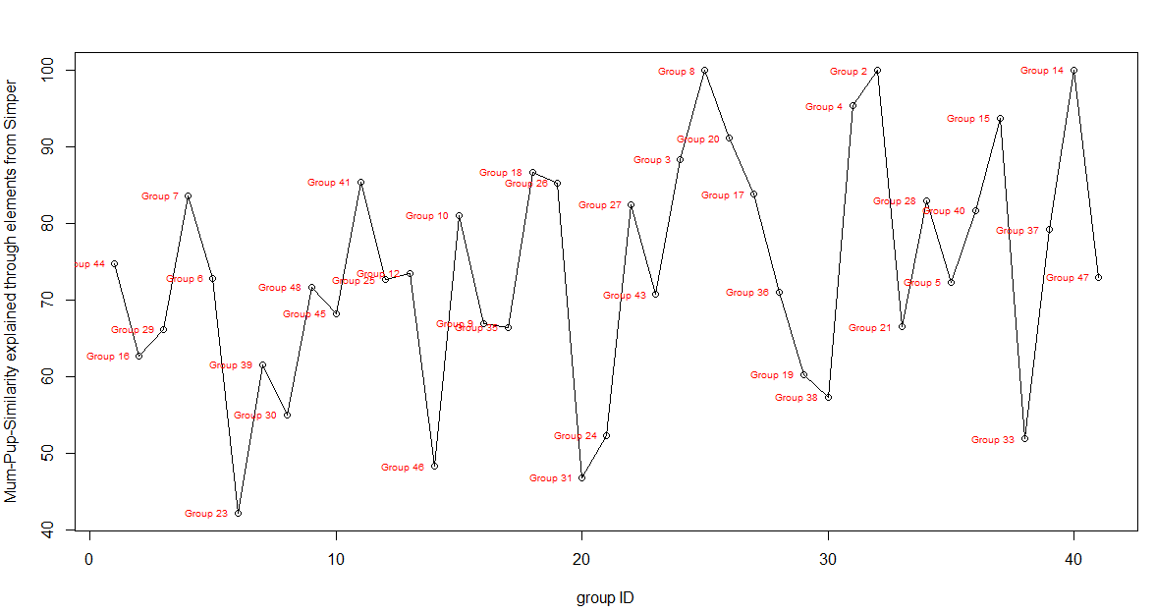
 | Global Test
 | Sample statistic (Global R): 0.698
 | Significance level of sample statistic: 0.1%
 | Number of permutations: 999 (Random sample from a large number)
 | Number of permuted statistics greater than or equal to Global R: 0

 | MANTEL
 | Sample statistic (Rho): 0.043
 | Significance level of sample statistic: 2.6 %
 | Number of permutations: 999
 | Number of permuted statistics greater than or equal to Rho: 25

best_five
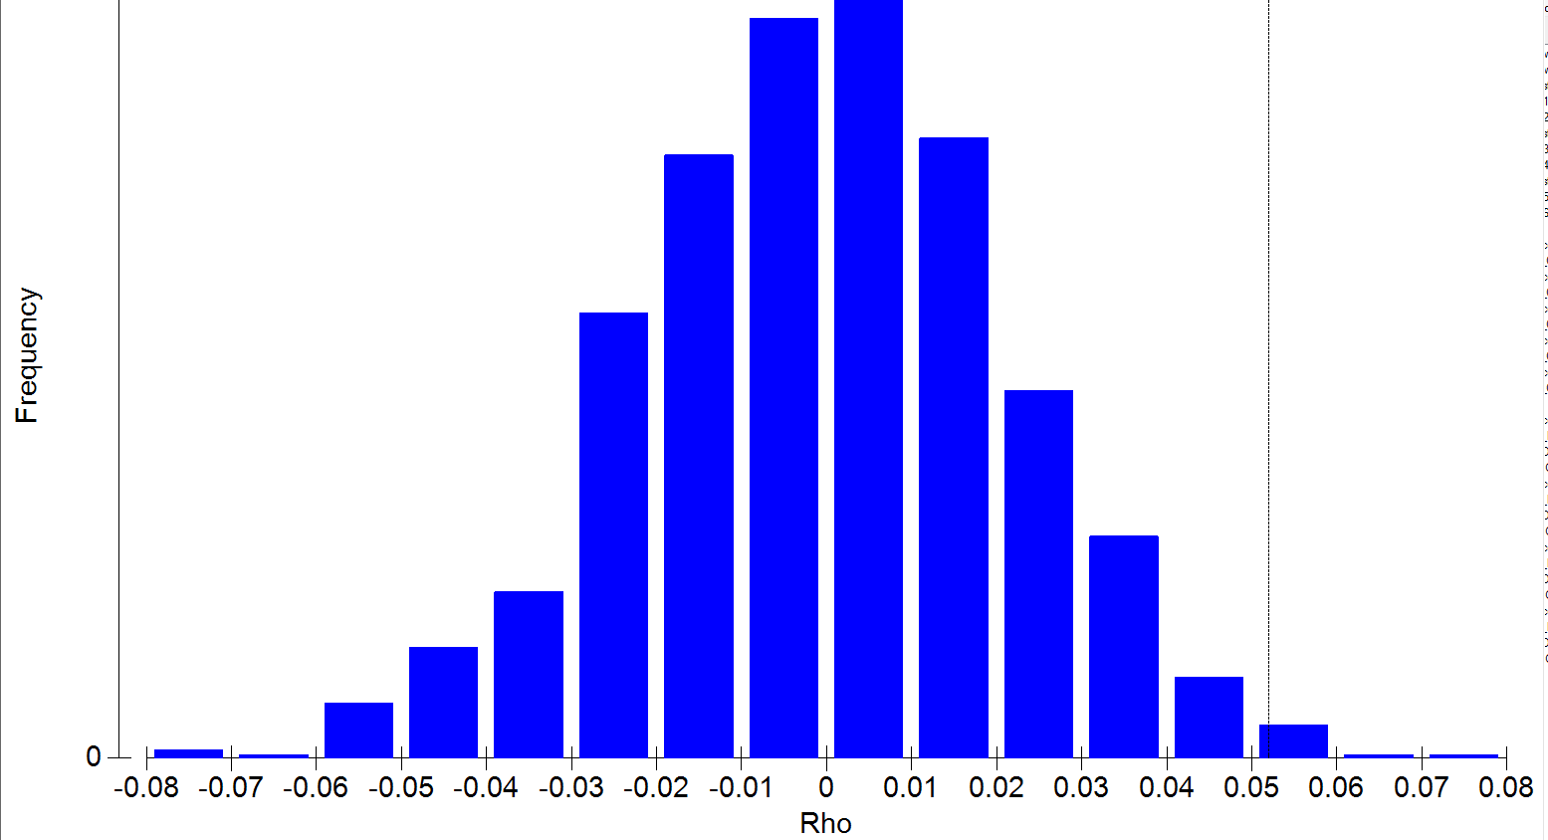
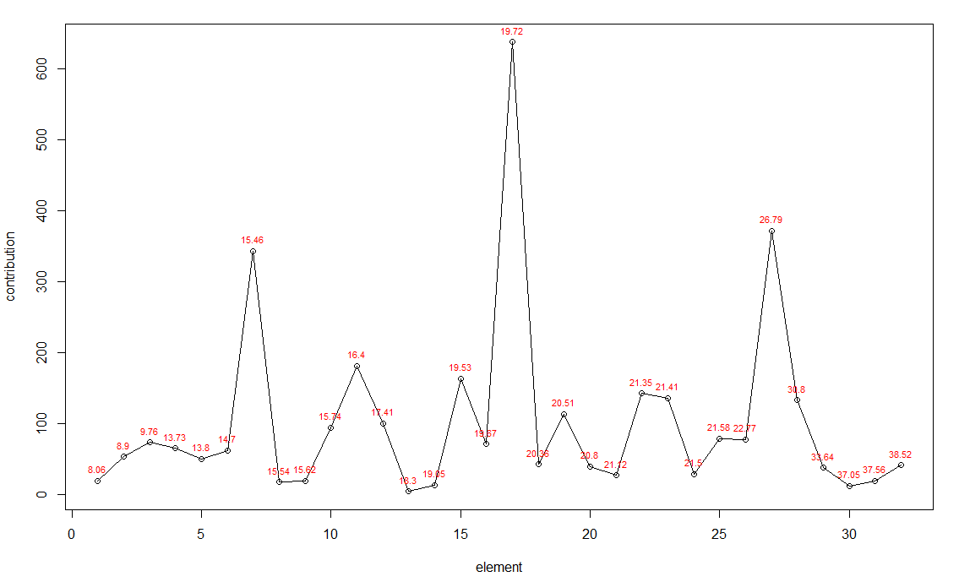
 | Group 44 | Group 16 | Group 29 | Group 7 | Group 6 | Group 23 | Group 39 | Group 30 | Group 48 | Group 45 | Group 41 | Group 25 | Group 12 | Group 46 | Group 10 | Group 9 | Group 35 | Group 18 | Group 26 | Group 31 | Group 24 | Group 27 | Group 43 | Group 3 | Group 8 | Group 20 | Group 17 | Group 36 | Group 19 | Group 38 | Group 4 | Group 2 | Group 21 | Group 28 | Group 5 | Group 40 | Group 15 | Group 33 | Group 37 | Group 14 | Group 47
8.061111111 | NA | NA | NA | NA | NA | NA | NA | NA | NA | NA | NA | NA | NA | NA | NA | NA | NA | NA | NA | NA | 4.88 | NA | NA | NA | NA | NA | 14.27 | NA | NA | NA | NA | NA | NA | NA | NA | NA | NA | NA | NA | NA | NA
8.904761905 | 11.31 | NA | NA | NA | NA | NA | NA | NA | NA | NA | NA | NA | NA | NA | NA | NA | 5.46 | NA | NA | NA | NA | NA | NA | NA | 23.43 | NA | NA | NA | NA | NA | 13.07 | NA | NA | NA | NA | NA | NA | NA | NA | NA | NA
9.755306122 | 5.15 | NA | NA | 13.19 | 7 | NA | 1.34 | NA | NA | 4.83 | NA | NA | 7.8 | 1.09 | NA | NA | 4.08 | NA | 5.12 | 3.18 | NA | NA | 4.98 | NA | NA | NA | NA | NA | NA | 2.76 | NA | NA | 4.76 | 2.9 | NA | NA | NA | NA | 5.25 | NA | NA
13.7290678 | 4.72 | NA | 1.49 | NA | NA | NA | NA | NA | 3.42 | 1.76 | 2.65 | 5.73 | 3.88 | NA | NA | NA | 3.72 | NA | 4.33 | 2.35 | 2.45 | NA | 6.79 | NA | NA | NA | NA | NA | 2.89 | 2.38 | NA | NA | 3.31 | NA | 3.98 | NA | NA | NA | NA | NA | 9.1
13.79738095 | NA | NA | NA | NA | 6.34 | NA | NA | NA | NA | NA | 3.74 | NA | NA | 1.06 | NA | 4.52 | 4.25 | 9.78 | NA | 2.68 | 2.08 | 3.14 | NA | NA | NA | NA | NA | NA | NA | NA | NA | NA | NA | NA | NA | NA | NA | NA | NA | NA | 12.45
14.6988 | 3.93 | 5.71 | NA | NA | NA | NA | 1.84 | 3.65 | NA | 3.57 | NA | 6.52 | 3.97 | NA | 5.42 | NA | 3.58 | NA | 3.88 | 3.72 | NA | 2.71 | 3.49 | NA | NA | NA | NA | NA | NA | 3.38 | NA | NA | 3.16 | NA | NA | NA | NA | 3.91 | NA | NA | NA
15.45769231 | 3.91 | 10.48 | NA | 24.77 | 10.83 | 5.43 | 7.28 | 12.78 | NA | 4.22 | NA | 15.9 | 13.53 | NA | 13.16 | 2.58 | 9.7 | 14.83 | NA | 10.67 | 8.77 | NA | 2.75 | 14.29 | 29.31 | 19.06 | 20.67 | 14.01 | 8.27 | 10.43 | NA | NA | 12.49 | NA | NA | NA | NA | 8.59 | 2.61 | 31.8 | NA
15.538 | NA | 7.05 | NA | NA | NA | 5.06 | 2.33 | NA | NA | NA | NA | NA | NA | 3.24 | NA | NA | NA | NA | NA | NA | NA | NA | NA | NA | NA | NA | NA | NA | NA | NA | NA | NA | NA | NA | NA | NA | NA | NA | NA | NA | NA
15.62272727 | NA | 6.35 | NA | NA | NA | 7.1 | NA | NA | NA | NA | NA | NA | NA | 5.99 | NA | NA | NA | NA | NA | NA | NA | NA | NA | NA | NA | NA | NA | NA | NA | NA | NA | NA | NA | NA | NA | NA | NA | NA | NA | NA | NA
15.74219178 | NA | NA | NA | 10.23 | 10.69 | 1.9 | NA | 3.17 | NA | 1.41 | 3.66 | NA | 4.59 | 2 | NA | 3.16 | 3.87 | 8.9 | NA | 2.97 | 2.54 | 5.12 | NA | NA | NA | 9.86 | NA | NA | NA | 2.49 | NA | NA | 6.02 | NA | NA | NA | NA | 2.17 | NA | NA | 9.65
16.3974359 | NA | NA | NA | 15.95 | NA | NA | 4.33 | 8.78 | NA | NA | NA | 11.08 | 8.47 | NA | 8.39 | NA | 7.33 | 12.34 | NA | 6.56 | NA | NA | NA | NA | 19.72 | 16.24 | 15.69 | 9.61 | NA | 7.15 | NA | NA | 6.7 | NA | NA | NA | NA | NA | NA | 22.5 | NA
17.40942623 | NA | 4.51 | NA | NA | 8.61 | 3.89 | 1.59 | 4.37 | 3.68 | NA | 3.34 | NA | 4.39 | 3.4 | NA | 2.56 | 4.36 | 7.68 | NA | 2.92 | NA | 5.1 | 3.79 | NA | NA | NA | NA | 3.64 | 3.78 | 3.53 | NA | NA | 11.25 | NA | NA | NA | NA | 4.05 | NA | NA | 10.1
18.295 | NA | NA | NA | NA | NA | 4.44 | NA | NA | NA | NA | NA | NA | NA | NA | NA | NA | NA | NA | NA | NA | NA | NA | NA | NA | NA | NA | NA | NA | NA | NA | NA | NA | NA | NA | NA | NA | NA | NA | NA | NA | NA
19.05166667 | NA | NA | NA | NA | NA | NA | 1.3 | NA | NA | 6.78 | NA | NA | NA | NA | NA | NA | NA | NA | NA | NA | NA | NA | NA | NA | NA | NA | NA | 2.45 | NA | 2.72 | NA | NA | NA | NA | NA | NA | NA | NA | NA | NA | NA
19.52538462 | 9.77 | NA | 9.8 | NA | NA | NA | NA | NA | NA | NA | 10.83 | NA | NA | NA | NA | 7.47 | 3.97 | NA | 11.57 | NA | NA | 10.63 | 6.87 | 19.59 | NA | NA | NA | NA | NA | NA | 12.44 | NA | NA | 12.02 | 9.46 | 9.73 | 17.58 | NA | 11.37 | NA | NA
19.66514286 | NA | 4.15 | NA | NA | 6.43 | 2.74 | 2.58 | 3.81 | NA | NA | NA | NA | 4.16 | NA | NA | NA | 3.75 | 7.99 | NA | 2.53 | 4.14 | NA | NA | NA | NA | NA | 8.4 | 5.59 | 4.23 | 3.7 | NA | NA | 2.68 | NA | NA | NA | NA | 4.3 | NA | NA | NA
19.72268293 | 12.02 | 8.89 | 17.84 | 19.52 | 10.76 | 5.38 | 5.4 | 9.29 | 15.02 | 11.91 | 21.22 | 13.02 | 9.89 | 6.04 | 9 | 14.96 | 6.41 | 13.46 | 23.46 | 5.51 | 8.45 | 20.69 | 11.85 | 23.08 | 27.54 | 16.79 | 16.9 | 11.24 | 7.98 | 8.23 | 24.4 | 44.11 | 8.09 | 23.36 | 17.11 | 23.34 | 31.64 | 7.89 | 21.94 | 29.85 | 13.55
20.361875 | NA | NA | 1.64 | NA | NA | NA | 2.93 | NA | 2.78 | 4.66 | NA | NA | NA | 5.83 | NA | NA | NA | NA | NA | NA | NA | NA | NA | NA | NA | NA | NA | NA | 3 | NA | NA | NA | NA | NA | NA | 19.87 | NA | 2.04 | NA | NA | NA
20.51086207 | NA | 6.62 | NA | NA | NA | 2.57 | 4.7 | 4.67 | NA | 4.93 | 3.58 | 6.18 | 5.01 | 1.26 | 5.51 | NA | NA | 7.43 | NA | 2.62 | 4.66 | NA | 3.2 | NA | NA | NA | 8 | 8.93 | 5 | 4.88 | NA | NA | 3.23 | NA | NA | NA | NA | 4.21 | NA | 15.86 | NA
20.8027027 | NA | 4.69 | NA | NA | NA | 2.79 | 2.03 | NA | NA | NA | NA | NA | NA | NA | NA | NA | 2.99 | NA | NA | 3.06 | 5.19 | NA | NA | NA | NA | NA | NA | 4.48 | 4.99 | 4.18 | NA | NA | NA | NA | NA | NA | NA | 5.1 | NA | NA | NA
21.12214286 | 5.52 | NA | NA | NA | NA | NA | NA | NA | NA | NA | NA | NA | NA | NA | NA | NA | NA | NA | NA | NA | 4.06 | NA | NA | NA | NA | NA | NA | NA | NA | 4.31 | NA | NA | NA | 4.13 | 3.46 | 2.69 | NA | NA | 2.7 | NA | NA
21.34820513 | 5.53 | NA | 7.33 | NA | NA | NA | NA | NA | 6.99 | NA | 8.47 | NA | NA | NA | NA | 5.57 | NA | NA | 8.77 | NA | NA | 7.43 | 4.53 | 12.1 | NA | NA | NA | NA | NA | NA | 8.82 | 20.12 | NA | 10.38 | 7.71 | 7.69 | 11.9 | NA | 9.31 | NA | NA
21.405 | 4.8 | NA | 7.85 | NA | NA | NA | NA | NA | 6.58 | 5.78 | 8.78 | NA | NA | 3.55 | NA | 5.47 | NA | NA | 9.22 | NA | NA | 7.24 | NA | NA | NA | NA | NA | NA | NA | NA | 7.85 | 21.62 | NA | 10.31 | 7.64 | 8.43 | 11.17 | NA | 9.62 | NA | NA
21.49942857 | NA | NA | 2.35 | NA | NA | 3.09 | NA | NA | 3.1 | NA | NA | NA | NA | 2.76 | NA | 6.37 | NA | NA | NA | NA | 2.51 | 4.85 | NA | NA | NA | NA | NA | NA | NA | NA | NA | NA | NA | NA | 3.5 | NA | NA | NA | NA | NA | NA
21.57529412 | NA | 6.49 | NA | NA | NA | NA | 3.49 | 5.24 | 1.83 | 4.79 | 3.11 | NA | NA | NA | NA | NA | 3.01 | NA | NA | NA | NA | 2.99 | NA | NA | NA | 9.25 | 8.29 | 6.52 | 5.07 | 3.85 | NA | NA | 3.79 | 3.3 | NA | NA | NA | 4.68 | 2.83 | NA | NA
22.76894737 | NA | NA | 6.57 | NA | NA | 1.67 | NA | NA | 6.01 | NA | 5.14 | NA | NA | 1.9 | NA | 2.86 | NA | NA | 5.01 | NA | 2.54 | 4.07 | NA | NA | NA | NA | NA | NA | 2.83 | NA | NA | 14.15 | NA | 7.24 | 4.4 | 5.63 | NA | 2.41 | 4.93 | NA | NA
26.78859155 | 13.03 | NA | 7.45 | NA | 18.63 | 3.32 | 3.39 | NA | 18.11 | NA | 5.06 | 14.17 | 10.98 | 5.26 | 18.92 | 6.24 | 7.92 | 12.3 | 15.67 | 2.87 | 7.41 | NA | 23.79 | 19.3 | NA | 19.93 | NA | 10.2 | 14.72 | 3.64 | 28.8 | NA | 10.16 | 2.9 | 15.49 | NA | 21.46 | 7.9 | 3.35 | NA | 18.72
30.80365385 | 9.22 | NA | 5.34 | NA | NA | NA | 2.95 | 6.71 | 7.58 | 12.95 | 8.47 | NA | NA | 4.88 | NA | 5.22 | NA | NA | 6.5 | 3.72 | 3.26 | 4.68 | 8.96 | NA | NA | NA | NA | NA | 4.59 | 3.48 | NA | NA | NA | 3.75 | 7.06 | 6.98 | NA | 2.82 | 5.06 | NA | 8.51
33.63655172 | NA | NA | NA | NA | NA | NA | 5.85 | NA | NA | 6 | NA | NA | NA | NA | 13.28 | NA | 3.05 | NA | NA | NA | NA | 6.56 | NA | NA | NA | NA | NA | NA | NA | NA | NA | NA | NA | NA | NA | NA | NA | NA | 2.92 | NA | NA
37.0488 | NA | NA | NA | NA | NA | NA | 3.24 | 5.56 | NA | NA | NA | NA | NA | 2.03 | NA | NA | NA | NA | NA | 1.64 | NA | NA | NA | NA | NA | NA | NA | NA | NA | NA | NA | NA | NA | NA | NA | NA | NA | NA | NA | NA | NA
37.56363636 | NA | 7.62 | NA | NA | NA | NA | 6.42 | NA | NA | NA | NA | 5.4 | NA | NA | NA | NA | NA | NA | NA | NA | NA | NA | NA | NA | NA | NA | NA | NA | NA | NA | NA | NA | NA | NA | NA | NA | NA | NA | NA | NA | NA
38.5183871 | NA | NA | NA | NA | NA | NA | 6.23 | NA | NA | NA | NA | 6.89 | 8.78 | NA | 12.76 | NA | NA | NA | NA | NA | NA | NA | NA | NA | NA | NA | NA | NA | NA | NA | NA | NA | NA | 6.81 | NA | NA | NA | NA | NA | NA | NA

Indices = 1,8,13,42,43,52,58,59,60,62,68,74,80,83,86,89,90,96,98,100,104,106,107,108,110,123,164,181,189,206,209,211

 | ANOSIM
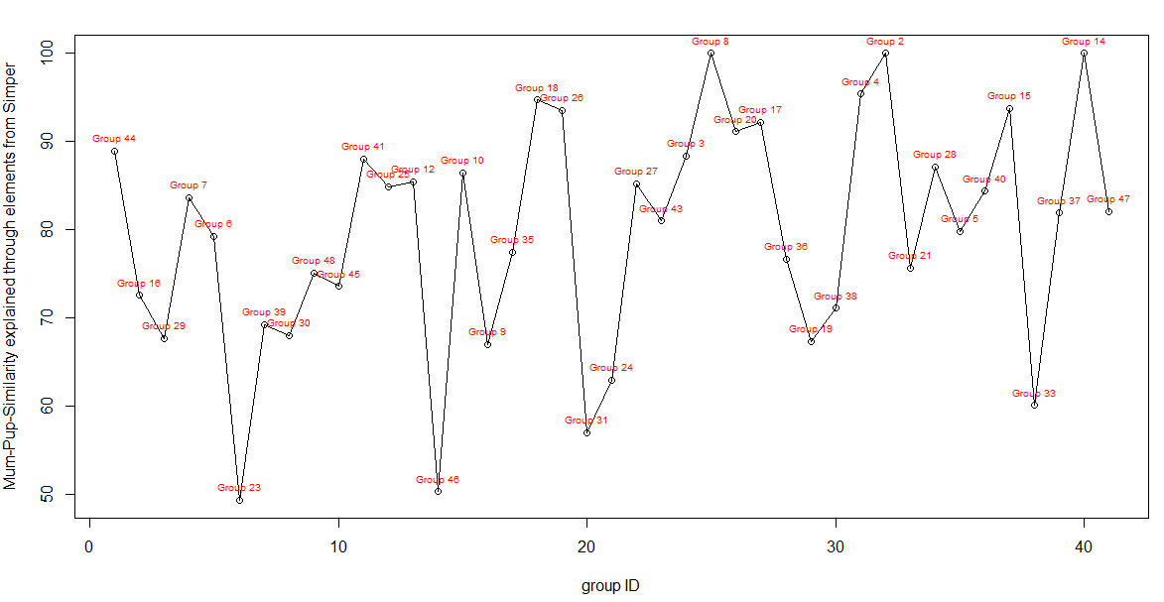
 | Global Test
 | Sample statistic (Global R): 0.682
 | Significance level of sample statistic: 0.1%
 | Number of permutations: 999 (Random sample from a large number)
 | Number of permuted statistics greater than or equal to Global R: 0

 | MANTEL
 | Sample statistic (Rho): 0.052
 | Significance level of sample statistic: 1 %
 | Number of permutations: 999
 | Number of permuted statistics greater than or equal to Rho: 9

